Chi tiết địa chất
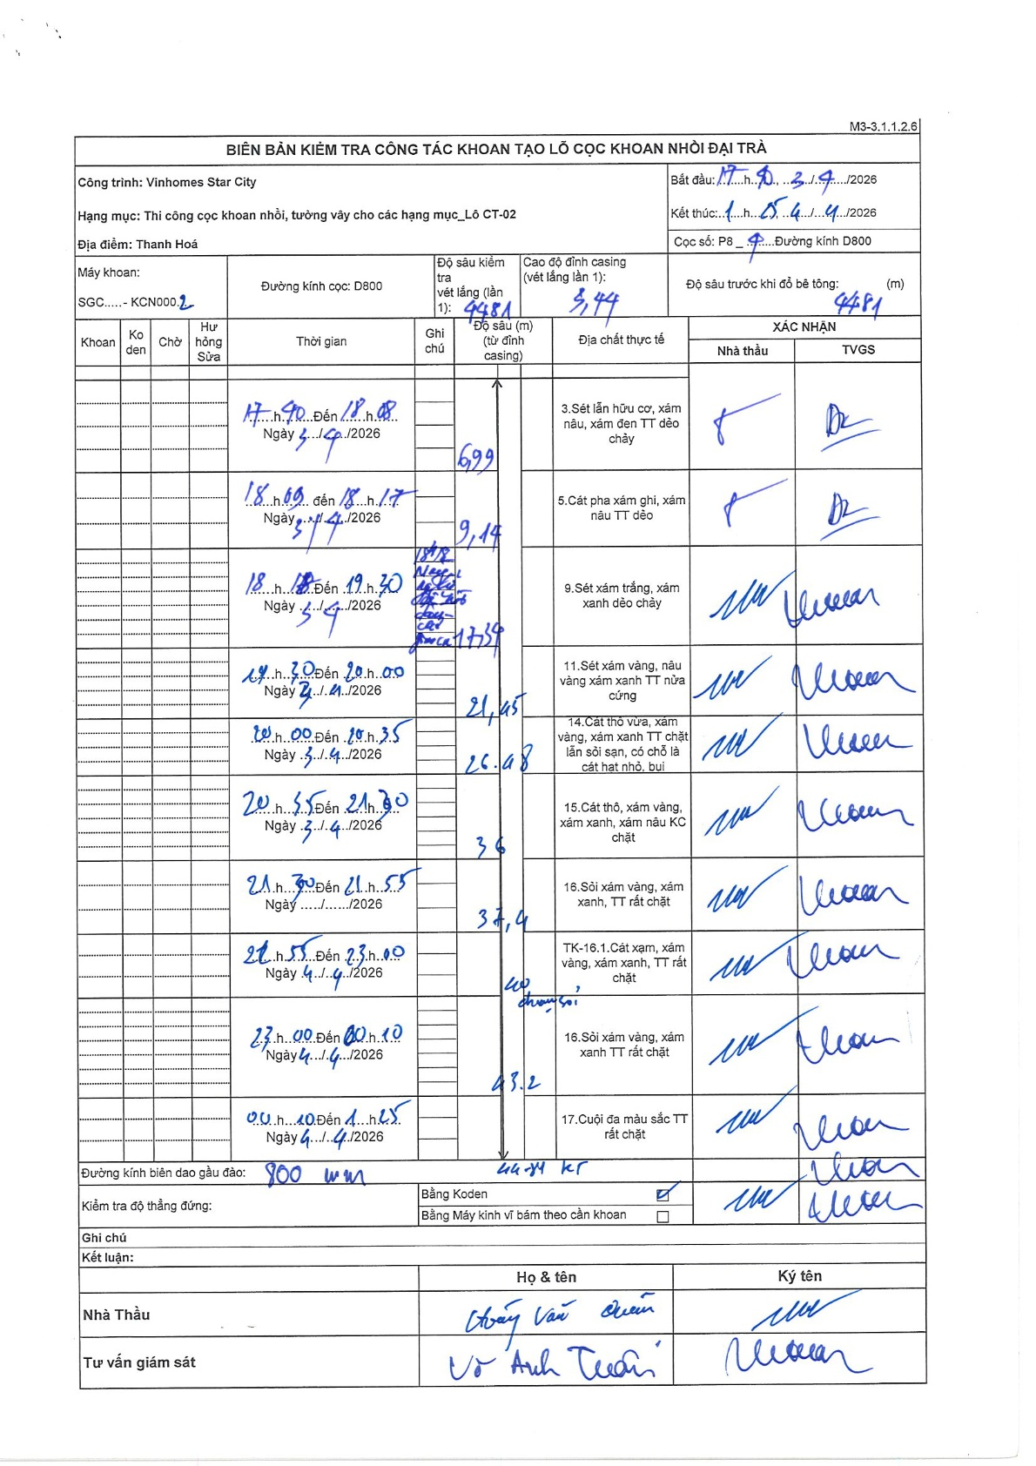
Dự án | Star City Thanh Hóa
Hạng mục | Thi công cọc khoan nhồi, tường vây cho các hạng mục_Lô CT-02
Tên bộ phận | Lô CT-02
Số hiệu cọc | P8_4
Tên Máy khoan | SGC-KCN0002
Đường kính | D800
Bắt đầu thi công | 17:40 04/04/2026
Kết thúc thi công | 01:25 04/04/2026

Địa chất TT | Đường kính | Mô tả lớp thiết kế | Từ (h) | Đến (h) | Cao độ từ | Cao độ đến | T.Gian (h) | Dài (m) | V (m/h) | Ghi chú
1 | D800 | Sét lẫn hữu cơ, xám nâu, xám đen TT dẻo chảy | 17:40 04/04/2026 | 18:08 04/04/2026 | -3.44 | -6.99 | 0.47 | 3.55 | 7.61
2 | D800 | Cát pha xám ghi, xám nâu TT dẻo | 18:09 04/04/2026 | 18:17 04/04/2026 | -6.99 | -9.14 | 0.13 | 2.15 | 16.13
3 | D800 | Sét xám trắng, xám xanh dẻo chảy | 18:18 04/04/2026 | 19:30 04/04/2026 | -9.14 | -17.39 | 1.2 | 8.25 | 6.88 | Thay răng gàu từ 18:18 đến 19:15
4 | D800 | Sét xám vàng, nâu vàng xám xanh TT nửa cứng | 19:30 04/04/2026 | 20:00 04/04/2026 | -17.39 | -21.45 | 0.5 | 4.06 | 8.12
5 | D800 | Cát thô vừa, xám vàng, xám xanh TT chặt lẫn sỏi sạn, có chỗ là cát hạt nhỏ, bụi | 20:00 04/04/2026 | 20:35 04/04/2026 | -21.45 | -26.98 | 0.58 | 5.53 | 9.48
6 | D800 | Cát thô, xám vàng, xám xanh, xám nâu KC chặt | 20:35 04/04/2026 | 21:30 04/04/2026 | -26.98 | -36 | 0.92 | 9.02 | 9.84
7 | D800 | Sỏi xám vàng, xám xanh, TT rất chặt | 21:30 04/04/2026 | 21:55 04/04/2026 | -36 | -37.4 | 0.42 | 1.4 | 3.36
8 | D800 | TK-16.1. Cát xám, xám vàng, xám xanh, TT rất chặt | 21:55 04/04/2026 | 23:00 04/04/2026 | -37.4 | -40 | 1.08 | 2.6 | 2.4 | Có xen sỏi
9 | D800 | Sỏi xám vàng, xám xanh TT rất chặt | 23:00 04/04/2026 | 00:10 04/04/2026 | -40 | -43.2 | 1.17 | 3.2 | 2.74
10 | D800 | Cuội đa màu sắc TT rất chặt | 00:10 04/04/2026 | 01:25 04/04/2026 | -43.2 | -44.81 | 1.25 | 1.61 | 1.29

ẢNH BIÊN BẢN GỐC

